E型、F型双向通讯电机综合测试
1.电机装入综合测试台
2.装测试扣板
3.接电源线
DOOYA 作业指导书JS-9-1.177 C/04
适用类型：E型、F型双向通讯电机 | 制程站别：综合测试 | 人数：1 | 标准工时： | 日期：2018/12/11
作业步骤：

1.减速端装入测试台，行程端按钮朝上（电源线朝下）
3.电机通电
2.用手来回转动，使电机减速端卡进测试台方形槽中
3.电机卡入后，内齿套卡扣与测试台皇冠治具红色记号对齐，插入电机
4.对码
按住行程头按钮2秒至电机有声音或转动提示松开，用遥控器进行对码操作：长按遥控器停止键2秒，伴随电机声音及转动提示说明对码成功
★在中途不换遥控器情况下，此操作进行一次即可
4.完整插入效果
按遥控器上行键默认电机为点动状态，长按发射器2秒，电机可连续运行，到达上行程点位置停止，同时按下上行键+停止键2秒，伴随电机声音及转动提示表示上行程设置成功
5.设置上行程
★先确认产品电压频率并调整好，再进行测试
★110V/120V 20N/32r电机砝码减重20%测试
方轴插入测试扣板
测试扣板贴平前盖板
按表格中的接线顺序进行接线
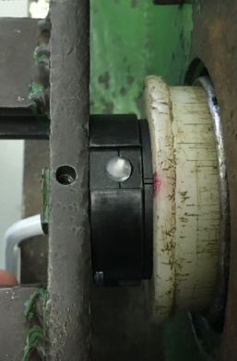  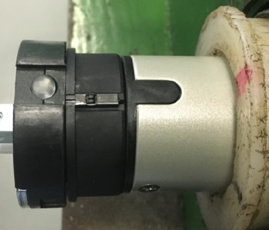 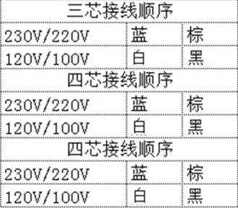

接通电源，电机上电伴随声音或转动提示
★根据电机型号不同，上电提示也有不同现象，具体可参照控制板规格书
6.设置下行程
按遥控器下行键默认电机为点动状态，长按发射器2秒，电机可连续运行，到达下行程点位置停止，同时按下上行键+停止键2秒，伴随电机声音及转动提示表示下行程设置成功
7.测试上行提升力及验证上行程点
按遥控器下行键，测试电机提示力，及验证上行程点限位功能
★电机不能有拉不动现象
8.测试下行刹车及验证下行程点
刹车不能打滑
按遥控器下行键，在电机下行过程中按3次停止键，刹车不能有打滑现象并验证下行程点限位功能
★刹车不能打滑
9.删除行程取出电机
用遥控器进行删行程操作：P2+下+P2，，伴随电机声音及转动提示说明删行程成功，放下砝码，按启动开关，电机停止，取下电源线及扣板
计数开关
★上行程限位点必须高于计数开关，使砝码能顶到计数开关
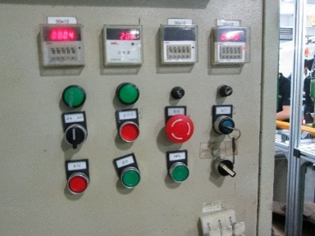

★要求按5%比例抽测电机第三行程点：在电机上下行程之间任意位置，按遥控器设置键+停止键+停止键，伴随电机声音及转动提示表示第三行程点设置成功，再长按停止键2秒，可运行至第三行程点

